몬스터 UI
[2] 몬스터 UI

1) 전체 몬스터 에셋
에셋 이름 | 이미지 | 에셋스토어 | 가격
슬라임 | 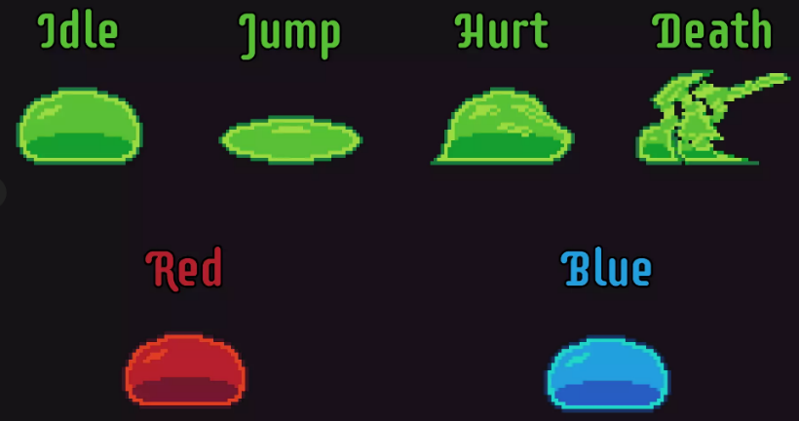 | https://assetstore.unity.com/packages/2d/characters/slime-enemy-pixel-art-228568 | 무료
 | 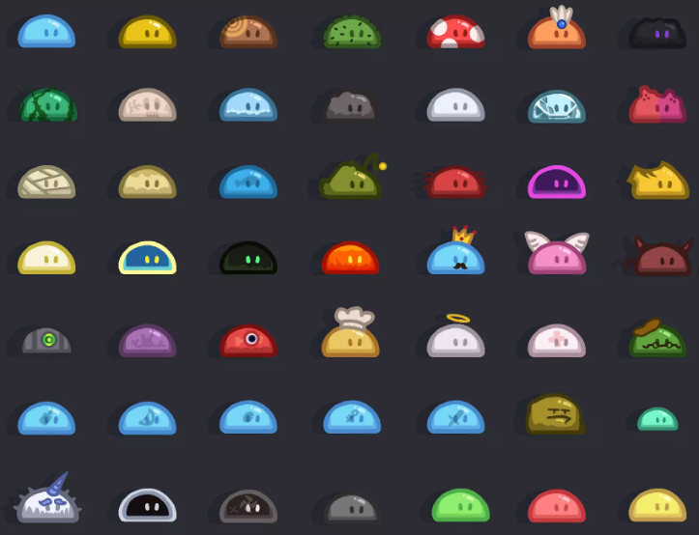 | https://assetstore.unity.com/packages/2d/characters/the-legend-of-slim-245855 | 무료
젤리 |  | https://assetstore.unity.com/packages/2d/characters/bolt-2d-jellyfarm-assets-pack-188722 | 무료
레트로풍 | 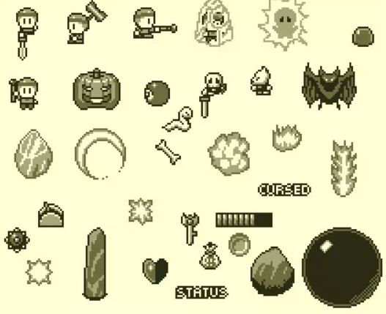 | https://assetstore.unity.com/packages/2d/characters/retro-act-rpg-sprite-pack-01-71965 | 무료
괴물풍 몬스터 | 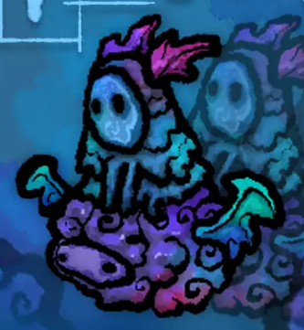 | https://assetstore.unity.com/packages/2d/characters/100-fantasy-characters-mega-pack-222143 | 무료
도트형 몬스터 | 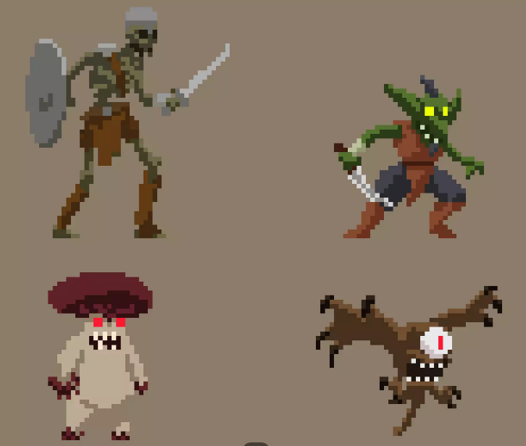 | https://assetstore.unity.com/packages/2d/characters/monsters-creatures-fantasy-167949 | 무료
고양이 모음 | 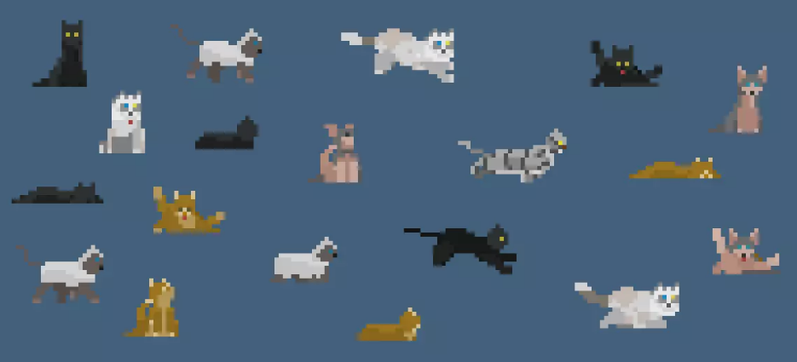 | https://assetstore.unity.com/packages/2d/characters/pet-cats-pixel-art-pack-248340 | 무료
통통 몬스터 | 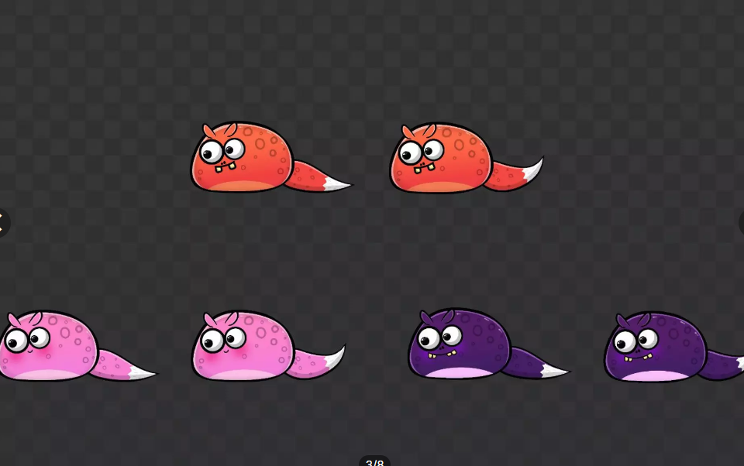 | https://assetstore.unity.com/packages/2d/characters/cute-pets-2d-free-239180 | 무료
보스 후보 1 | 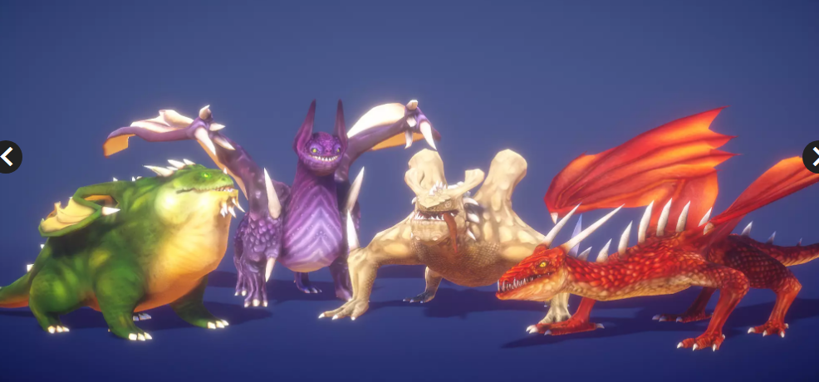 | https://assetstore.unity.com/packages/3d/characters/creatures/dragon-for-boss-monster-hp-79398 | 무료
원한체 | 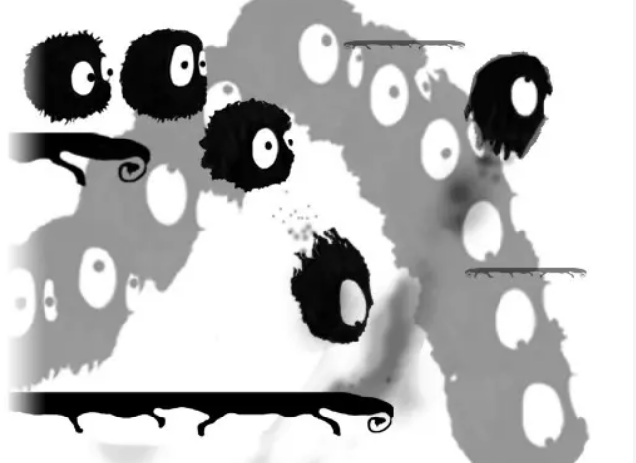 | https://assetstore.unity.com/packages/2d/characters/furball-2d-v1-2-mobile-optimized-40588 | 무료

